Formulario
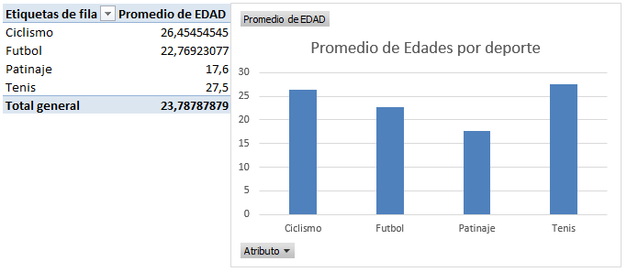
Módulo Excel Intermedio - Profundización
Funciones CONSTAR.SI y SUMAR.SI versus las TABLAS y GRÁFICAS DINÁMICAS para el análisis de encuestas.

 | Actividad
Con base en las explicaciones del video, desarrolle las siguientes actividades para cada ítem de la parte inferior:
ÍTEM 1: Corrija los nombres de los encabezados Columna 1, Columna 2, Columna 3 y Columna 4, formule la celda C10 para evitar contradicciones y
valide las demás celdas de la misma fila 10, para sus posibles valores de Sí y No.
ÍTEM 2: Formule las celdas de fondo verde de las filas 27 y 34, usando los datos de la hoja DATA y las funciones adecuadas.
Elabore gráficas similares a las de las imágenes.
ÍTEM 3: Con los datos de la hoja DATA intente elaborar la TABLA DINÁMICA y la GRÁFICA DINÁMICA para mostrar los PROMEDIO
DE EDADES por DEPORTE, similar a la de la imagen.
Observación: Tenga en cuenta que es posible que dicha Tabla Dinámica no se pueda elaborar.

ÍTEM 1:
 | Consecutivo | Practica deporte? | Columna 1 | Columna 2 | Columna 3 | Columna 4 | EDAD
 | 1
ENCUESTA
1- ¿Practica algún deporte?
Sí ______
No______
2- Marque con una "X" los deportes que practica:
Futbol ____
Ciclismo ____
Tenis ____
Otro ____

 |  |  |  |  |  |  |  | Imágenes de las gráficas:
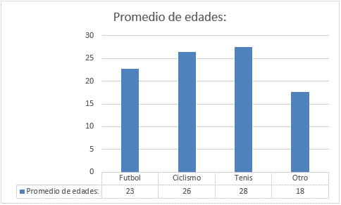

ÍTEM 2:
 |  |  | Futbol | Ciclismo | Tenis | Otro
 |  | Promedio de edades:

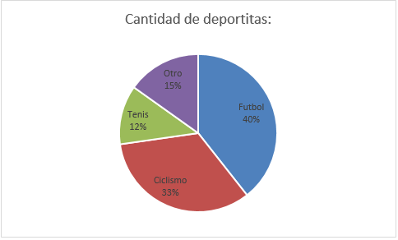

 |  |  | Futbol | Ciclismo | Tenis | Otro
 |  | Cantidad de deportitas:

ÍTEM 3:
 |  | Imagen de la Tabla Dinámica y de la gráfica:

